0226
 |  | 整体目标（1周到1个月内的近期计划） | 责任人 | 总体负责人 | 当日进展 | 存在问题（延期预警） | 明日计划
户外喷码行业基线 | 集装箱/拖车等 | 闸口基线 1、集装箱车厢号接口合并版本海思库（2.27） 2、基线x86/TX1代码合并（3.10前） | 桂一鸣 |  | 1、闸口海思库：海思工程接口修改后测试正常，添加hcnn2.4.1加密库准备发库。 2、张家港升级MA新程序后出现球机运行一段时间没有识别结果：经与产品、平台组排查，产品集成用的MCNN版本使用的算法非加密库（CTR更换mcnn2.4.4->mcnn2.7.0,联调时使用了该库），需要从SVN获取加密库集成。 3、数据集剩余2个json文件修改并检验通过。 |  | 1、闸口海思库发布 2、经验案例
 |  | 集装箱CTC基线： | 翟金源 |  | 1、紫金NZ误识 【方案】caffe中添加腐蚀和膨胀扩增，重新训练模型【结果】完成caffe代码修改，模型训练中。 |  | 1、紫金NZ误识
 |  | 集装箱EAST基线 | 高万顺
 |  | 箱门朝向 （1）走通3519的测试流程，完成3519上的bin转换(10.14-10.15)； （2）完成在3519上箱门朝向识别的算法库(10.16-10.18); （3）在板子上进行调试，撰写文档，发布release版本(10.18-10.25)。 （4）发hcnn2.4.1算法库（12.4日完成） | 桂一鸣 |  | 大三湘
 | 乌克兰车厢号 | 乌克兰车厢号功能添加（11月15日） 1、乌克兰车厢号增加运行方向输出，pos功能。 | 任昊
 | 车厢号 | 车厢号通用算法框架算法库开发（03.01） 1、完成车厢号视频pos开发及对应工具 2、进行3559平台移植，并发库 | 石振辉 |  | 1、【背景】国内车厢号视频pos设计 【方案】（1）在通用算法库框架中完成单帧、多帧pos开发 （2） 重新设计pos工具界面，完成pos信息展示 【结果} （1）完成单帧、多帧算法库pos开发。 （2）完成图片pos工具开发，视频pos工具待视频pos录制后开发 |  | 1、车厢号3559算法库移植
AI开放平台（上线/项目） | 开放平台上线 | 1、中文上线集成测试支持（3.10） | 石振辉 |  | 无
 |  | 1、视频触发数据和需求整理。（02.28） 2、整理车牌上线所需要的标注需求提交总部评审。（02.28） | 徐博 |  | 1、完成AI开放平台OCR专利交底书提交。 2、护照、行驶证接口评审。 3、熟悉车牌字符、类型编码，与智通祥讨论确认需求。 |  | 1、经验案例。 2、视频触发数据整理。
 | 技术预研&驾驶证行驶证识别 | 1、中文CTC基线 （1）整理训练集和测试集，完善输入层，制定实验计划，基于mmdet训练调优模型，输出初步实验结果和结论。（03.07） | 高万顺 |  | 一、CTC中文base： 1、数据-训练集：新基线训练集初步计划采用①萤宝1.0生成1700W+②单字矫正120W（*2）+③萤宝真实样本24W（*5）+④英文生成样本94W，目前①裁图&格式转换中，②④新格式尚未划分训练集测试集，需根据原基线测试集进行测试集/训练集划分，进行中。 2、数据-测试集：整理了原基线测试集&现状，见附录1，处理中。 3、完善输入层和数据扩增代码，新增数据扩增操作并调节参数，完善说明，将更新后的mmdet版本提供给徐杨柳。 二、其他工作： 1、驾驶证、行驶证、护照、身份证引擎接口评审。 |  | 1、继续处理完善训练集和测试集； 2、制定实验计划，推进模型的初步训练工作。
 | 船名 | 船名项目 | 任昊
工业OCR | VM软件支持 | VM3.3需求 （1）训练库改为unicode，支持多语言 （2）训练库和预测库修改为MD （3）训练库返回值由准确率改为logg （4）bin文件添加文件头 （5）识别标定和检测标定统一 （6）batch size根据可用显存自动调整 | 翟金源 |  | 一、vm3.3需求 1、bin文件头信息接口，根据邓志辉意见修改代码，已完成。 2、batch size根据不同显存自动调整，实现小显存下的训练【结果】实现比较复杂，和朱佳乐讨论中。 |  | 一.VM3.3需求 batch size根据不同显存自动调整
 | 工业OCR项目支持 | 宿迁蒙牛项目支持 | 翟金源 |  | 无
 | 新需求开发 | 联调支持 | 翟金源 |  | 无
通用 | 快递面单 | 1、面单算法库实现算法库读条码内容抠图功能 2、面单算法库实现抠图后检测坐标映射回原图功能 | 王祺尧 |  | 1、面单算法库增加一个开关，wbr_mode，可在外部调用时切换模式。目前有全字段识别模式和收件人手机号识别模式。可根据需求扩展其他模式。 2、面单算法库读条码检测角点抠图 【背景】python版本的抠图方式是先计算条码检测角度将面单转正，再估计面单大小进行抠图 【问题】经评估，在算法库内对面单图像进行旋转耗时很高，不利于产品化 【方案】直接将条码检测框进行外扩，预估面单区域（四边形或矩形），然后直接对这个四边形抠图（类似检测框抠识别小图的操作），可减少耗时 【进展】条码检测框外扩由王鹏在原来的python代码基础上修改，算法库面单抠图功能实现中 |  | 1、实现算法库读条码内容抠图功能
 |  | 1、快递面单tp裁剪实验 2、快递面单east实验 3、高拍仪和手机拍照成像优化 | 李鹏飞 |  | 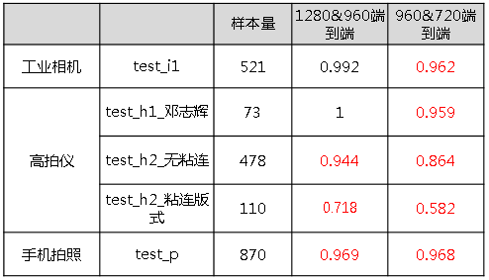 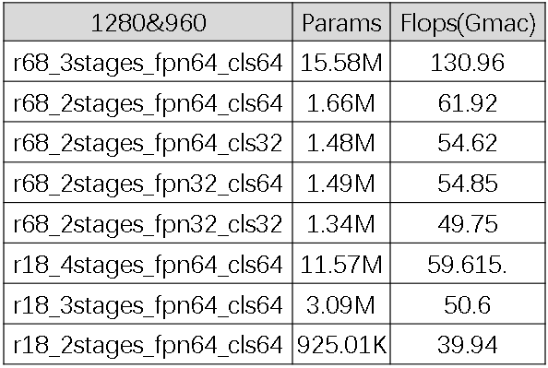 1、【背景】快递面单项目在59上耗时需要300ms，检测目前约400-600ms，需要下降到100ms 【分析】检测耗时主要由模型计算量及输入图像大小决定 【工作】a)检测输入图像由1280&960变为960&720，对各个测试集进行评测，结果如下表 b)对现有的tp模型进行裁剪，统计各个裁剪版本的参数量和计算量，命名规则为主干层数+阶段数+fpn输出通道数和mask分类的通道数，结果如下表 c)对统计的各个裁剪模型进行训练，排队中 【结论】a)分辨率降低之后效果下降较多 【计划】a)分析降低分辨率之后效果下降的原因并进行缓解 b)根据各个裁剪版本的计算量和效果综合选取最优模型 2、east7字段评测 【工作】使用训练集中的7字段属性的样本进行训练，对test_h1进行评测，结果如下表： 【结果】east7字段训练效果较差 【计划】a)查看训练集拟合情况，进一步分析原因 b)目前east采用的squeezenet作为主干，后续更换主干进行训练 |  | 1、east分析训练集拟合情况，更换主干训练 2、tp裁剪实验对比
 |  | 识别 近期计划： 【计划】 1、手机号识别调优 2、快递面单扣图（python版） | 王鹏 |  | 1、手机号新的基线训练完成，识别结果见附件。模型移交任昊进一步调优。 2、编写经验案例 |  | 1、快递面单扣图(python版)
 |  | 识别 1、识别模型符号错识问题优化 2、识别模型数字混淆问题优化 | 任昊 |  | 1、【背景】识别模型数字混淆问题优化。【措施】使用arial字体生成的样本10w张混入基线训练集精调，对精调后的模型在训练集和测试集上进行测试，识别率及结论见附件《快递面单识别》。 2、【背景】识别模型符号错识问题优化。【错识】生成带有+*-这三种符号的样本2w张，如下图。混合基线训练集进行精调，进行中。 |  | 1、快递面单识别模型符号错识问题优化。
 | PPT项目 | PPT： 1、扩增PPT测试集。（预计11月14日完成）。 2、撰写自测报告。（预计11月15日完成）。 算法库： 修改TPS矫正与opencv保持一致（预计11月6号完成） | 任昊
 | 票据识别 |  | 高万顺
通用工具开发 |  | 2月28日前 1、标定工具入库 2、图像对比工具入库 3、caffe网络计算量工具入库 3月6日前 1、pytorch转caffe工具整理，入库 2、caffe转bin工具版本整合，入库 | 王祺尧 |  | 1、根据蔡晓蕙测试意见修改caffe网络计算量工具使用说明，完成入库 |  | 1、修改工具开发计划，提前评测工具排期
 |  | 3月6日前 1、json标注与ai开放平台标注互转 2、视频截图工具入库 | 翟金源 |  | 一、工具开发 集成测试demo开发：【需求】通过配置实现批量测试的功能，且输出Json格式的预测结果【结果】在通用文字算法框架基础上开发，待完成。 |  | 一、工具开发 集成测试demo开发
其他工作 |  |  | 徐博
 |  |  | 桂一鸣
 |  |  | 王祺尧
 |  |  | 翟金源
 |  |  | 高万顺
 |  |  | 石振辉
 |  |  | 李鹏飞
 |  |  | 任昊
 |  |  | 王鹏

